Forklaring
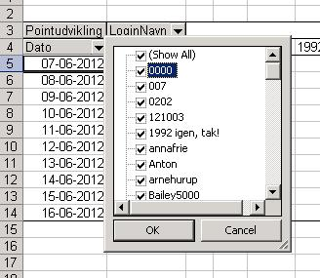
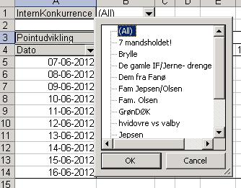
Dette regneark viser pointudvikling for Hovedkonkurrencen i fodboldkonkurrencen på http://jol.dk

For at se pointudviklingen for de enkelte login, skal du gøre flg.: | For at se pointudviklingen for de forskellige interne konkurrencer, skal du gøre flg.:
1. Gå til arket "ChartLogin" | 1. Gå til arket "ChartIntern"
2. Her kan du vælge de deltagere, som du vil se pointudviklingen for ved at klikke på pilen ved LoginNavn | 2. Vælg den interne konkurrence, som du ønsker at se en graf for ved at klikke på pilen ved InternKonkurrence
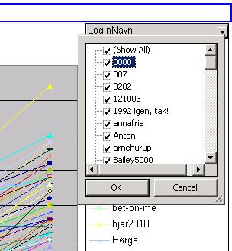
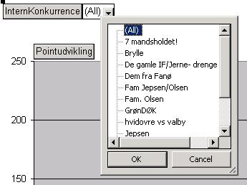

Hvis du ikke har mulighed for at vælge LoginNavn på grafen, så gør i stedet flg.: | Hvis du ikke har mulighed for at vælge InternKonkurrence på grafen, så gør i stedet flg.:
1. Gå til arket "DataLogin" | 1. Gå til arket "DataIntern"
2. Her kan du vælge de deltagere, som du vil se pointudviklingen for ved at klikke på pilen ved LoginNavn | 2. Vælg den interne konkurrence, som du ønsker at se en graf for ved at klikke på pilen ved InternKonkurrence
3. Gå til arket "ChartLogin" | 3. Gå til arket "ChartIntern"

ChartLogin
 | 0000 | 1111 | 1992 igen, tak | 1998 igen, tak! | 5690 | a | Agromantor | all60s99 | Anna | b | Brørup | calbertsen
09-06-2016 | 0 | 0 | 0 | 0 | 0 | 0 | 0 | 0 | 0 | 0 | 0 | 0
10-06-2016 | 3 | 2 | 5 | 2 | 5 | 2 | 3 | 3 | 2 | 3 | 3 | 3
11-06-2016 | 10 | 10 | 11 | 15 | 6 | 8 | 8 | 10 | 6 | 14 | 13 | 13
12-06-2016 | 19 | 22 | 17 | 21 | 8 | 12 | 15 | 16 | 14 | 20 | 25 | 23
13-06-2016 | 23 | 28 | 20 | 25 | 15 | 19 | 22 | 18 | 18 | 24 | 30 | 27
14-06-2016 | 24 | 34 | 21 | 25 | 19 | 20 | 22 | 18 | 21 | 24 | 31 | 27
15-06-2016 | 39 | 44 | 28 | 39 | 29 | 30 | 37 | 31 | 34 | 40 | 39 | 37
16-06-2016 | 39 | 47 | 28 | 40 | 32 | 40 | 42 | 36 | 37 | 45 | 41 | 38
17-06-2016 | 46 | 54 | 35 | 55 | 45 | 58 | 57 | 49 | 45 | 61 | 55 | 55
18-06-2016 | 47 | 55 | 38 | 57 | 45 | 61 | 65 | 59 | 55 | 67 | 64 | 59
19-06-2016 | 53 | 57 | 43 | 61 | 45 | 67 | 70 | 63 | 57 | 73 | 73 | 64
20-06-2016 | 59 | 61 | 54 | 69 | 49 | 71 | 74 | 70 | 65 | 84 | 79 | 74
21-06-2016 | 71 | 82 | 64 | 81 | 68 | 80 | 93 | 91 | 87 | 98 | 99 | 93
22-06-2016 | 79 | 101 | 84 | 88 | 80 | 88 | 103 | 102 | 98 | 108 | 108 | 111
25-06-2016 | 97 | 103 | 86 | 88 | 86 | 96 | 123 | 118 | 98 | 120 | 120 | 123
26-06-2016 | 109 | 117 | 96 | 90 | 98 | 108 | 137 | 132 | 100 | 134 | 140 | 139
27-06-2016 | 111 | 123 | 104 | 90 | 98 | 108 | 137 | 132 | 100 | 134 | 140 | 141
30-06-2016 | 121 | 123 | 104 | 100 | 100 | 110 | 147 | 142 | 102 | 144 | 142 | 151
01-07-2016 | 121 | 123 | 104 | 100 | 100 | 116 | 147 | 142 | 102 | 144 | 142 | 151
02-07-2016 | 126 | 123 | 104 | 100 | 102 | 118 | 160 | 146 | 109 | 148 | 142 | 156
03-07-2016 | 130 | 130 | 104 | 103 | 109 | 118 | 164 | 153 | 113 | 152 | 146 | 156
06-07-2016 | 130 | 136 | 104 | 103 | 115 | 118 | 164 | 153 | 113 | 152 | 150 | 156
07-07-2016 | 130 | 140 | 104 | 117 | 125 | 128 | 164 | 157 | 123 | 152 | 150 | 156
10-07-2016 | 130 | 142 | 104 | 121 | 125 | 138 | 164 | 161 | 123 | 152 | 152 | 156

ChartIntern
 | 0000 | 1111 | 1992 igen, tak | a | b | calbertsen | Carsten Jespersen | ChristianPedersen | e | Fantasten | GoGo | Hodag
09-06-2016 | 0 | 0 | 0 | 0 | 0 | 0 | 0 | 0 | 0 | 0 | 0 | 0
10-06-2016 | 3 | 2 | 10 | 2 | 3 | 3 | 1 | 2 | 3 | 3 | 2 | 6
11-06-2016 | 10 | 10 | 22 | 8 | 14 | 13 | 8 | 7 | 10 | 5 | 4 | 20
12-06-2016 | 19 | 22 | 34 | 12 | 20 | 23 | 23 | 13 | 21 | 20 | 14 | 36
13-06-2016 | 23 | 28 | 40 | 19 | 24 | 27 | 27 | 16 | 26 | 23 | 18 | 48
14-06-2016 | 24 | 34 | 42 | 20 | 24 | 27 | 27 | 16 | 27 | 23 | 21 | 48
15-06-2016 | 39 | 44 | 56 | 30 | 40 | 37 | 38 | 25 | 35 | 31 | 28 | 70
16-06-2016 | 39 | 47 | 56 | 40 | 45 | 38 | 45 | 29 | 37 | 34 | 29 | 80
17-06-2016 | 46 | 54 | 70 | 58 | 61 | 55 | 62 | 42 | 51 | 49 | 44 | 106
18-06-2016 | 47 | 55 | 76 | 61 | 67 | 59 | 67 | 46 | 58 | 53 | 44 | 114
19-06-2016 | 53 | 57 | 86 | 67 | 73 | 64 | 68 | 50 | 65 | 62 | 50 | 126
20-06-2016 | 59 | 61 | 108 | 71 | 84 | 74 | 74 | 54 | 70 | 68 | 58 | 142
21-06-2016 | 71 | 82 | 128 | 80 | 98 | 93 | 93 | 67 | 90 | 86 | 75 | 182
22-06-2016 | 79 | 101 | 168 | 88 | 108 | 111 | 106 | 82 | 99 | 95 | 89 | 200
25-06-2016 | 97 | 103 | 172 | 96 | 120 | 123 | 114 | 96 | 109 | 107 | 105 | 212
26-06-2016 | 109 | 117 | 192 | 108 | 134 | 139 | 128 | 114 | 123 | 125 | 117 | 248
27-06-2016 | 111 | 123 | 208 | 108 | 134 | 141 | 130 | 120 | 123 | 125 | 117 | 248
30-06-2016 | 121 | 123 | 208 | 110 | 144 | 151 | 134 | 124 | 125 | 125 | 130 | 252
01-07-2016 | 121 | 123 | 208 | 116 | 144 | 151 | 134 | 124 | 125 | 125 | 130 | 252
02-07-2016 | 126 | 123 | 208 | 118 | 148 | 156 | 136 | 126 | 127 | 138 | 132 | 256
03-07-2016 | 130 | 130 | 208 | 118 | 152 | 156 | 140 | 126 | 131 | 142 | 136 | 270
06-07-2016 | 130 | 136 | 208 | 118 | 152 | 156 | 146 | 126 | 131 | 148 | 140 | 282
07-07-2016 | 130 | 140 | 208 | 128 | 152 | 156 | 146 | 126 | 137 | 148 | 140 | 302
10-07-2016 | 130 | 142 | 208 | 138 | 152 | 156 | 146 | 126 | 141 | 150 | 145 | 302

